Planteamiento
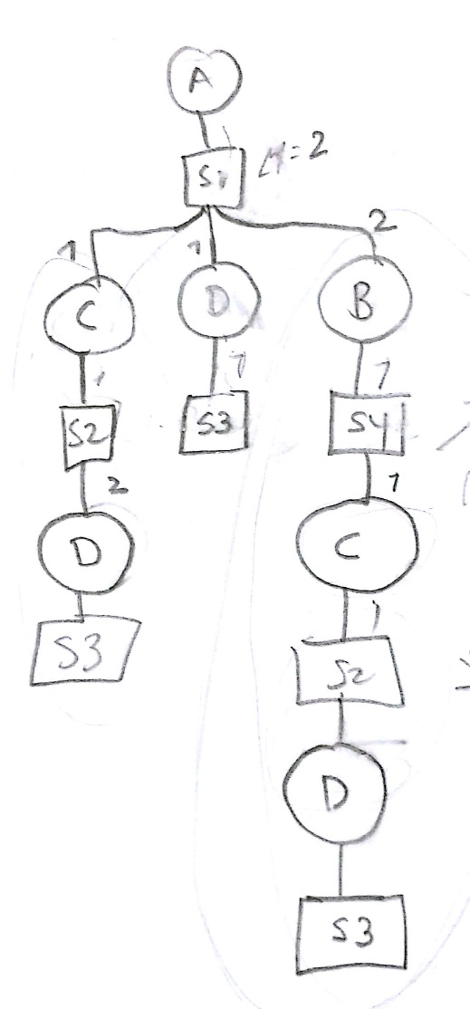
 |  | Demanda |  |  |  |  |  |  |  |  |  |  |  |  |  |  |  |  |  | Los tiempos son acumulativos?
 |  | 1 | 2 | 3 | 4 | 5 | 6 | 7 | 8 | 9 | 10 | 11 | 12 |  |  |  |  |  |  | Es necesario sumar los tiempos de lead time, setup time y operation time?
 | A | 0.0 | 0.0 | 0.0 | 0.0 | 800.0 | 300.0 | 300.0 | 300.0 | 100.0 | 200.0 | 300.0 | 400.0 |  |  |  |  |  |  | Estos tiempos se siguen sumando a los strokes de los siguientes niveles?

 | SKU | HC |  | Inventario Inicial |  |  |  | Horizonte de planeación:
 | A | 500.0 |  | 1 | A | 200.0 |  | 5.0
 | B | 600.0 |  | 2 | B | 150.0
 | C | 560.0 |  | 3 | C | 30.0
 | D | 360.0 |  | 4 | D | 20.0

 | Relative costs and times |  |  |  | Accumulated costs
 |  | COSTS |  |  | COSTS
 | Stroke | SC | OC | LT | SC | OC
 | S1 | 2000.0 | 2.0 | 2.0 | 15100.0 | 8.0
 | S2 | 1800.0 | 0.5 | 1.0 | 3300.0 | 1.5
 | S3 | 1500.0 | 0.5 | 1.0 | 1500.0 | 0.5
 | S4 | 5000.0 | 0.5 | 1.0 | 8300.0 | 2.0

 | Stroke INPUT |  |  |  |  |  |  | Stroke OUTPUT
 |  | 0 | 1 | 2 | 3 |  |  |  | 0 | 1 | 2 | 3 |  |  |  |  |  |  | 0 | 1 | 2 | 3
 | Mik | S1 | S2 | S3 | S4 |  |  | Nik | S1 | S2 | S3 | S4 |  |  |  | Stroke OUTPUT |  | Nik | A | B | C | D
0 | A | 0.0 | 0.0 | 0.0 | 0.0 |  | 0 | A | 1.0 | 0.0 | 0.0 | 0.0 |  |  |  |  | 0 | S1 | 1.0 | 0.0 | 0.0 | 0.0
1 | B | 2.0 | 0.0 | 0.0 | 0.0 |  | 1 | B | 0.0 | 0.0 | 0.0 | 1.0 |  |  |  |  | 1 | S2 | 0.0 | 0.0 | 1.0 | 0.0
2 | C | 1.0 | 0.0 | 0.0 | 1.0 |  | 2 | C | 0.0 | 1.0 | 0.0 | 0.0 |  |  |  |  | 2 | S3 | 0.0 | 0.0 | 0.0 | 1.0
3 | D | 1.0 | 2.0 | 0.0 | 0.0 |  | 3 | D | 0.0 | 0.0 | 1.0 | 0.0 |  |  |  |  | 3 | S4 | 0.0 | 1.0 | 0.0 | 0.0

 | Stroke-Stroke
 |  | 0 | 1 | 2 | 3 |  |  |  |  |  |  |  | B | 200 | 0
 |  | S1 | S2 | S3 | S4 |  |  |  |  |  |  |  | C | 100 | 0
0 | S1 | 0.0 | 0.0 | 0.0 | 0.0 |  |  |  |  |  |  |  | D | 100 | 0
1 | S2 | 1.0 | 0.0 | 0.0 | 1.0
2 | S3 | 1.0 | 2.0 | 0.0 | 0.0
3 | S4 | 2.0 | 0.0 | 0.0 | 0.0

Hoja3
0 | 1 | 2 |  | 0 | 3 |  | 5 | 14 |  |  |  |  |  |  |  |  |  | FILAS | COLUMNAS | FILAS | COLUMNAS
3 | 4 | 5 |  | 1 | 4 |  | 14 | 50 |  |  |  |  |  |  |  |  |  | A |  | B
 |  |  |  | 2 | 5 |  |  |  |  |  |  |  |  |  | MMULT | # columnas A = # filas B |  | 6 | 9 | 9 | 6
 |  |  |  |  |  |  |  |  |  |  |  |  |  |  | RESULT | # filas A, # columnas B |  | 6 | 6
 |  |  | 200 | 545 | 613 | 960 | 877 | 970 | 428 | 474 | 773 | 789
 |  |  | 150 | 379 | 818 | 286 | 422 | 811 | 594 | 966 | 425 | 793
 |  |  | 30 | 975 | 249 | 814 | 883 | 348 | 203 | 516 | 240 | 593
 |  |  | 20 | 338 | 247 | 711 | 780 | 125 | 165 | 895 | 937 | 298
 |  |  | 90 | 708 | 120 | 236 | 981 | 489 | 855 | 250 | 807 | 353
 |  |  | 10 | 189 | 472 | 593 | 824 | 968 | 507 | 652 | 361 | 622

1 |  |  | 200 | 545 | 613 | 960 | 877 | 970 | 428 | 474 | 773 | 789
0.5 |  |  | 75 | 189.5 | 409 | 143 | 211 | 405.5 | 297 | 483 | 212.5 | 396.5
1 |  |  | 30 | 975 | 249 | 814 | 883 | 348 | 203 | 516 | 240 | 593
0.1 |  |  | 2 | 33.8 | 24.7 | 71.1 | 78 | 12.5 | 16.5 | 89.5 | 93.7 | 29.8
2 |  |  | 180 | 1416 | 240 | 472 | 1962 | 978 | 1710 | 500 | 1614 | 706
1 |  |  | 10 | 189 | 472 | 593 | 824 | 968 | 507 | 652 | 361 | 622
 |  |  | 497 | 3348.3 | 2007.7 | 3053.1 | 4835 | 3682 | 3161.5 | 2714.5 | 3294.2 | 3136.3

 | EOQ
 | Qopt | #REF!
 | D | 200
 | S | #REF!
 | H | #DIV/0!
 | i | #DIV/0!
 | C | 0

 |  | 0 | 1 | 2 | 3 | 4 | 5 | 6 | 7 | 8 | 9
3000 | REQUIREM | 300 | 600 | 400 | 950 | 800 | 300 | 300 | 300 | 100 | 200
 | MPS | 3000 | 0 | 0 | 0 | 3000 | 0 | 0 | 0 | 0 | 0
 | TEMP | 2700 | 2100 | 1700 | 750 | 2950 | 2650 | 2350 | 2050 | 1950 | 1750

EOQ

 |  |  | FILAS | COLUMNAS | FILAS | COLUMNAS
 |  |  | A |  | B
MMULT | # columnas A = # filas B |  | 6 | 9 | 9 | 6
RESULT | # filas A, # columnas B |  | 6 | 6

 |  |  |  |  |  |  |  |  |  |  |  | A | B | C | D | E | F
input | 0 | 1 | 2 | 3 | 4 | 5 | 6 | 7 | 8 |  | A | 0 | 0 | 0 | 0 | 0 | 0
Mik | S1 | S2 | S3 | S4 | S5 | S6 | S7 | S8 | S9 |  | B | 5 | 0 | 0 | 0 | 0 | 0
A | 0 | 0 | 0 | 0 | 0 | 0 | 0 | 0 | 0 |  | C | 3 | 0 | 0 | 0 | 0 | 0
B | 2 | 0 | 0 | 0 | 3 | 0 | 0 | 0 | 0 |  | D | 1 | 2 | 0 | 0 | 0 | 0
C | 3 | 0 | 0 | 0 | 0 | 0 | 0 | 0 | 0 |  | E | 0 | 0 | 0 | 1 | 0 | 0
D | 0 | 2 | 0 | 0 | 1 | 0 | 0 | 0 | 0 |  | F | 0 | 1 | 0 | 0 | 0 | 0
E | 0 | 0 | 0 | 0 | 0 | 1 | 0 | 0 | 0
F | 0 | 1 | 0 | 0 | 0 | 0 | 0 | 0 | 0

 |  | 200 | 150 | 30 | 20 | 90 | 10
Stroke OUTPUT | Nik | A | B | C | D | E | F
 | S1 | 1 | 0 | 0 | 0 | 0 | 0
 | S2 | 0 | 1 | 0 | 0 | 0 | 0
 | S3 | 0 | 0 | 1 | 0 | 0 | 0
 | S4 | 1 | 0 | 0 | 0 | 0 | 0
 | S5 | 1 | 0 | 0 | 0 | 0 | 0
 | S6 | 0 | 0 | 0 | 1 | 0 | 0
 | S7 | 0 | 0 | 0 | 0 | 1 | 0
 | S8 | 0 | 1 | 0 | 0 | 0 | 0
 | S9 | 0 | 0 | 0 | 0 | 0 | 1

